INDICE
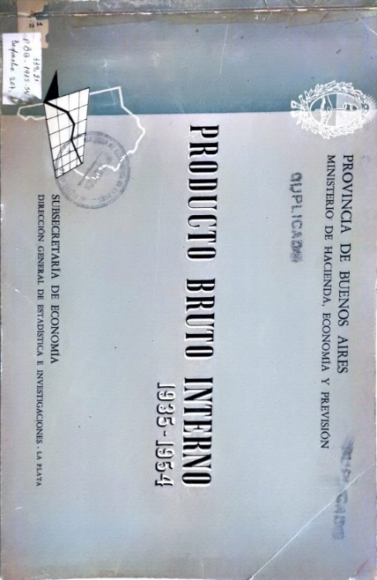
PROVINCIA DE BUENOS AIRES
MINISTERIO DE HACIENDA, ECONOMIA Y PREVISION

PRODUCTO BRUTO INTERNO 1935-1954

SUBSECRETARIA DE ECONOMIA
DIRECCION GENERAL DE ESTADISTICA E INVESTIGACIONES

Cuadro 1 | PRODUCTO BRUTO INTERNO POR GRANDES SECTORES ECONOMICOS (en millones de m$n, según el valor agregado por los factores) PROVINCIA DE BUENOS AIRES
Cuadro 2 | PRODUCTO BRUTO INTERNO POR GRANDES SECTORES ECONOMICOS (en millones de m$n, según el valor agregado por los factores) NACIÓN
Cuadro 3 | PRODUCTO BRUTO INTERNO POR GRANDES SECTORES ECONOMICOS Cifras Absolutas de Provincia y Nación y su relación porcentual
Cuadro 4 | PRODUCTO BRUTO INTERNO POR GRANDES SECTORES ECONOMICOS (Porcentaje de cada sector sobre el total) PROVINCIA DE BUENOS AIRES
Cuadro 5 | PRODUCTO BRUTO INTERNO POR GRANDES SECTORES ECONOMICOS (Porcentaje de cada sector sobre el total) NACION
Cuadro 6 | PRODUCTO BRUTO INTERNO POR GRANDES SECTORES ECONOMICOS Números Índices (Año 1950 = 100) PROVINCIA DE BUENOS AIRES
Cuadro 7 | PRODUCTO BRUTO INTERNO POR GRANDES SECTORES ECONOMICOS Números Índices (Año 1950 = 100) NACION
Cuadro 8 | PRODUCTO BRUTO INTERNO POR GRANDES SECTORES ECONOMICOS Ingreso por habitante (en m$n.) PROVINCIA DE BUENOS AIRES
Cuadro 9 | PRODUCTO BRUTO INTERNO POR GRANDES SECTORES ECONOMICOS Ingreso por habitante (en m$n.) NACION
Cuadro 10 | PRODUCTO BRUTO INTERNO POR GRANDES SECTORES ECONOMICOS, POR HABITANTE Números Índices (Año 1950 = 100) PROVINCIA DE BUENOS AIRES
Cuadro 11 | PRODUCTO BRUTO INTERNO POR GRANDES SECTORES ECONOMICOS, POR HABITANTE Números Índices (Año 1950 = 100) NACION

